Sheet2
Двигатель 139 QMB 50 cc

Racer

Каталог запчастей

Ред. 01-19.10.12
Содержание
1. Крышка головки цилиндра |  |  | 3
2. Головка цилиндра |  |  | 4
3. Цилиндр, коленвал |  |  | 5
4. Левая крышка двигателя |  |  | 6
5. Ведущее колесо |  |  | 7
6. Ведомое колесо |  |  | 8
7. Стартер |  |  | 9
8. Генератор |  |  | 10
9. Крышка правая |  |  | 11
10. Насос масляный |  |  | 12
11. Правая половина картера |  |  | 13
12. Редуктор |  |  | 14
13. Левая половина картера |  |  | 15
14. Кожух двигателя и вентилятора |  |  | 16
1. Крышка головки цилиндра
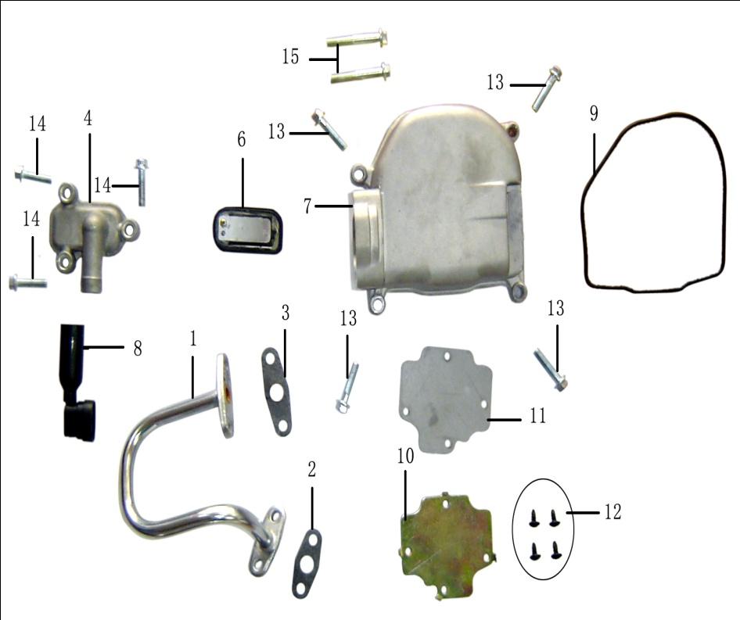
№ | Артикул | Наименование | Кол-во | Заказ
1 | 10001 | Патрубок | 1
2 | 10002 | Прокладка А | 1
3 | 10003 | Прокладка В | 1
4 | 10004 | Крышка клапана | 1
5 | 10005 | Шток клапана | 1
6 | 10006 | Клапан | 1
7 | 10007 | Крышка головки цилиндров | 1
8 | 10008 | Трубка | 1
9 | 10009 | Прокладка крышки головки цилиндра | 1
10 | 10010 | Камера вентиляции | 1
11 | 10011 | Прокладка камеры вентиляции | 1
12 | 10012 | Шуруп ST3.8х8 | 4
13 | 10013 | Болт М6х40 | 2
14 | 10014 | Болт М6х22 | 3
15 | 10015 | Болт М6х25 | 4
2. Головка цилиндра
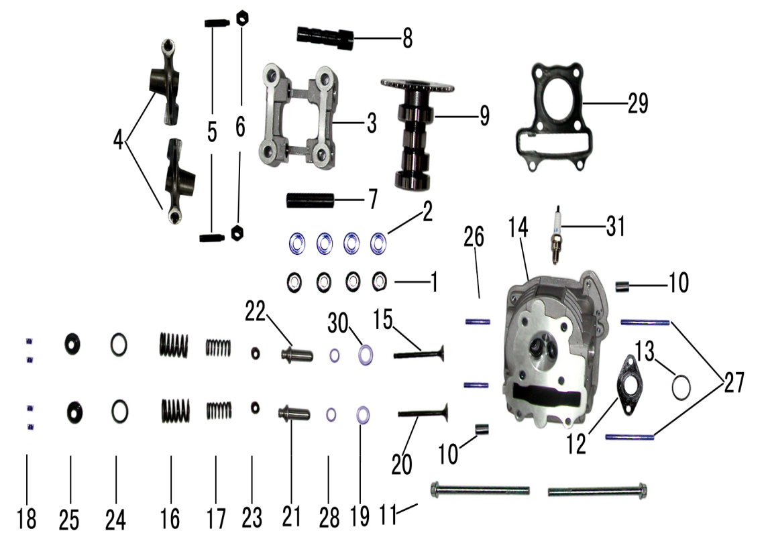
№ | Артикул | Наименование | Кол-во | Заказ
1 | 20001 | Гайка М7 | 4
2 | 20002 | Шайба Ø7х14 | 4
3 | 20003 | Блок коромысла | 1
4 | 20004 | Коромысло | 2
5 | 20005 | Винт | 2
6 | 20006 | Гайка М5 | 2
7 | 20007 | Вал коромысла впускного клапана | 1
8 | 20008 | Вал коромысла выпускного клапана | 1
9 | 20009 | Вал распределительный | 1
10 | 20010 | Штифт Ø8х14 | 2
11 | 20011 | Болт М6х85 | 2
12 | 20012 | Прокладка | 1
13 | 20013 | Кольцо | 1
14 | 20014 | Головка цилиндра | 1
15 | 20015 | Выпускной клапан | 1
16 | 20016 | Пружина наружняя | 2
17 | 20017 | Пружина внутренняя | 2
18 | 20018 | Чека клапана | 4
19 | 20019 | Установочное кольцо пружины нижнее | 1
20 | 20020 | Впускной клапан | 1
21 | 20021 | Направляющая впускного клапана | 1
22 | 20022 | Направляющая выпускного клапана | 1
23 | 20023 | Манжета клапана | 2
24 | 20024 | Прокладка | 2
25 | 20025 | Установочное кольцо пружины верхнее | 2
26 | 20026 | Шпилька М6х32 | 2
27 | 20027 | Шпилька М6х65 | 2
28 | 20028 | Кольцо | 2
29 | 20029 | Прокладка головки цилиндра | 1
30 | 20030 | Кольцо | 1
31 | 20031 | Свеча зажигания | 1
3. Цилиндр, коленвал
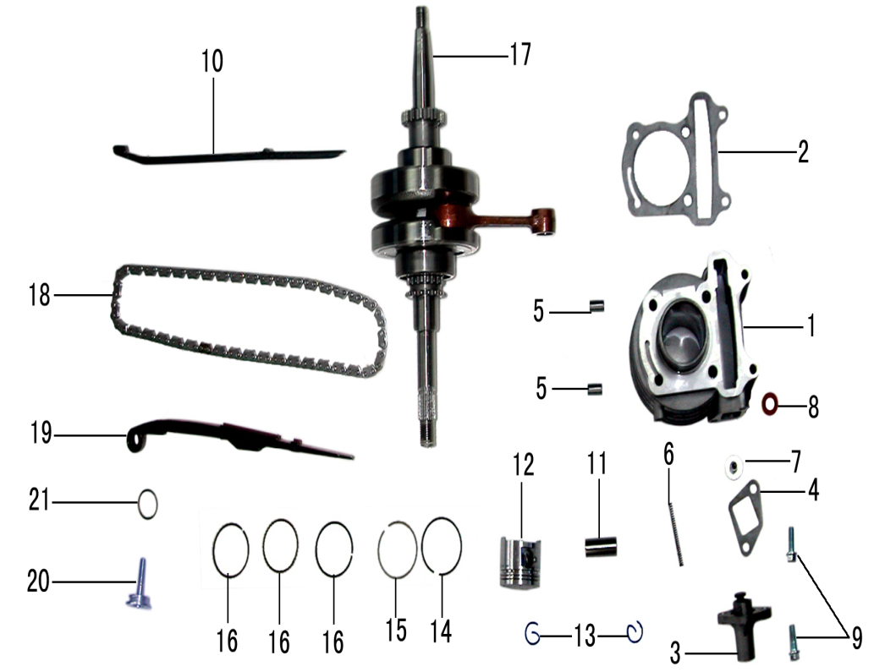
№ | Артикул | Наименование | Кол-во | Заказ
1 | 30001 | Цилиндр | 1
2 | 30002 | Прокладка цилиндра | 1
3 | 30003 | Натяжитель цепи в сборе | 1
4 | 30004 | Прокладка натяжителя | 1
5 | 30005 | Штифт Ø8х14 | 2
6 | 30006 | Пружина натяжителя | 1
7 | 30007 | Гайка | 1
8 | 30008 | Шайба | 1
9 | 30009 | Болт М6х18 | 2
10 | 30010 | Успокоитель цепи | 1
11 | 30011 | Палец поршня | 1
12 | 30012 | Поршень | 1
13 | 30013 | Кольцо поршневого пальца | 2
14 | 30014 | Кольцо поршневое первое | 1
15 | 30015 | Кольцо поршневое второе | 1
16 | 30016 | Кольцо поршневое | 1
17 | 30017 | Коленчатый вал в сборе | 1
18 | 30018 | Цепь | 1
19 | 30019 | Направляющая натяжителя цепи | 1
20 | 30020 | Болт натяжителя цепи | 1
21 | 30021 | Кольцо Ø15.2х1.5 | 1
4. Левая крышка двигателя
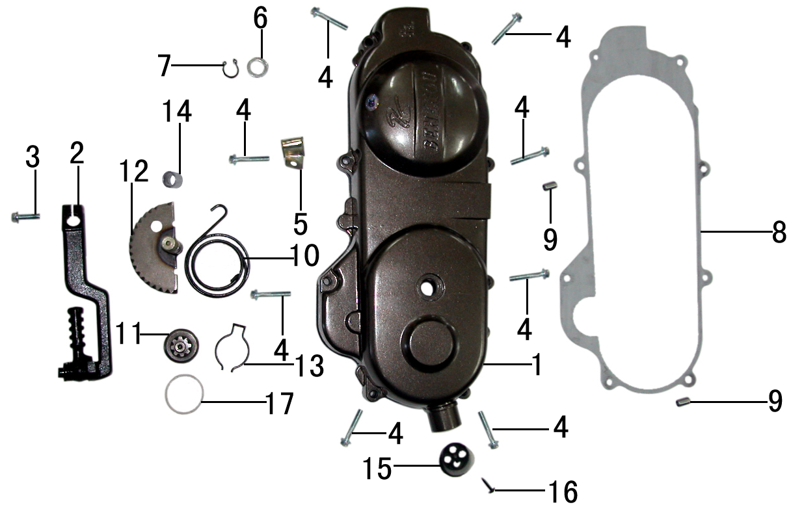
№ | Артикул | Наименование | Кол-во | Заказ
1 | 40001 | Левая крышка двигателя | 1
2 | 40002 | Рычаг кик-стартера | 1
3 | 40003 | Болт М6х20 | 1
4 | 40004 | Болт М6х35 | 8
5 | 40005 | Скоба | 1
6 | 40006 | Шайба | 1
7 | 40007 | Внешняя пружина | 1
8 | 40008 | Прокладка крышки | 1
9 | 40009 | Штифт Ø8х14 | 2
10 | 40010 | Пружина кик-стартера | 1
11 | 40011 | Шестерня | 1
12 | 40012 | Вал кик-стартера | 1
13 | 40013 | Пружина | 1
14 | 40014 | Втулка | 1
15 | 40015 | Заглушка | 1
16 | 40016 | Шуруп ST3.8х16 | 1
17 | 40017 | Кольцо Ø35 | 1
5. Ведущее колесо
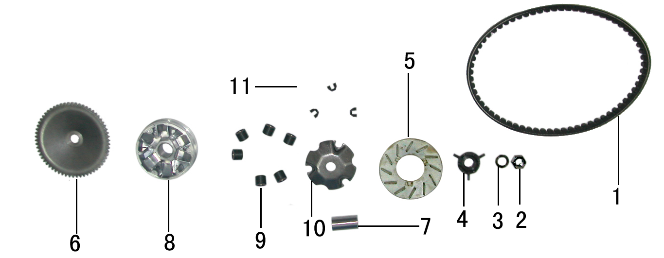
№ | Артикул | Наименование | Кол-во | Заказ
1 | 50001 | Ремень вариатора | 1
2 | 50002 | Гайка М12 | 1
3 | 50003 | Шайба Ø12х20 | 1
4 | 50004 | Пластина крыльчатки | 1
5 | 50005 | Крыльчатка | 1
6 | 50006 | Полушкив левый | 1
7 | 50007 | Втулка Ø20х38 | 1
8 | 50008 | Полушкив правый | 1
9 | 50009 | Ролик | 6
10 | 50010 | Пластина | 1
11 | 50011 | Скоба | 3
6. Ведомое колесо
5
6
7
4
2
1
3
№ | Артикул | Наименование | Кол-во | Заказ
1 | 60001 | Гайка М10 | 1
2 | 60002 | Гайка М27х1.0 | 1
3 | 60003 | Корпус сцепления | 1
4 | 60004 | Пластина базовая сцепления | 1
5 | 60005 | Пружина | 1
6 | 60006 | Кольцо установочное пружины | 1
7 | 60007 | Шкив | 1
7. Стартер
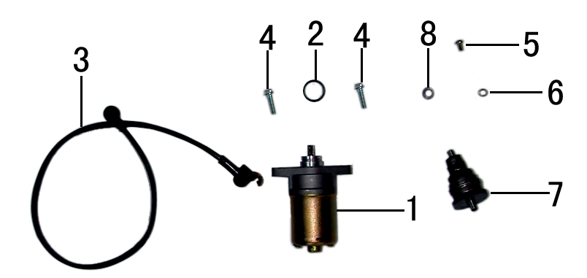
№ | Артикул | Наименование | Кол-во | Заказ
1 | 70001 | Стартер | 1
2 | 70002 | Кольцо | 1
3 | 70003 | Провод стартера | 1
4 | 70004 | Болт М6х20 | 2
5 | 70005 | Болт М5х8 | 1
6 | 70006 | Шайба Ø5 | 1
7 | 70007 | Шестерня стартера (бендикс) | 1
8 | 70008 | Втулка Ø12х9 | 1
8. Генератор
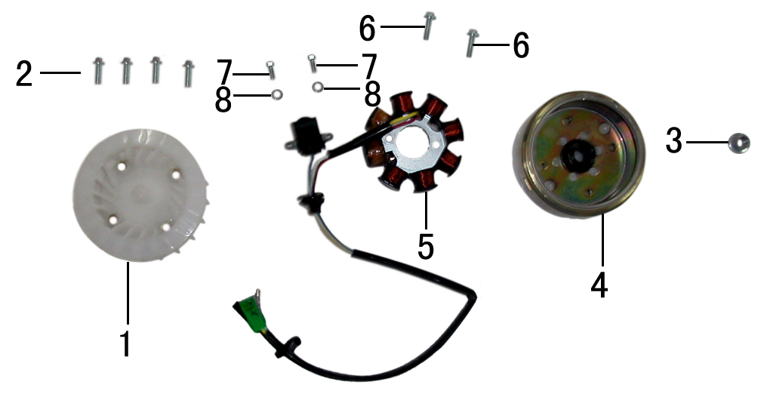
№ | Артикул | Наименование | Кол-во | Заказ
1 | 80001 | Крыльчатка | 1
2 | 80002 | Болт М6х18 | 4
3 | 80003 | Гайка М10 | 1
4 | 80004 | Ротор | 1
5 | 80005 | Статор | 1
6 | 80006 | Болт М6х20 | 1
7 | 80007 | Болт М5х12 | 2
8 | 80008 | Шайба пружинная Ø5 | 2
9. Крышка правая
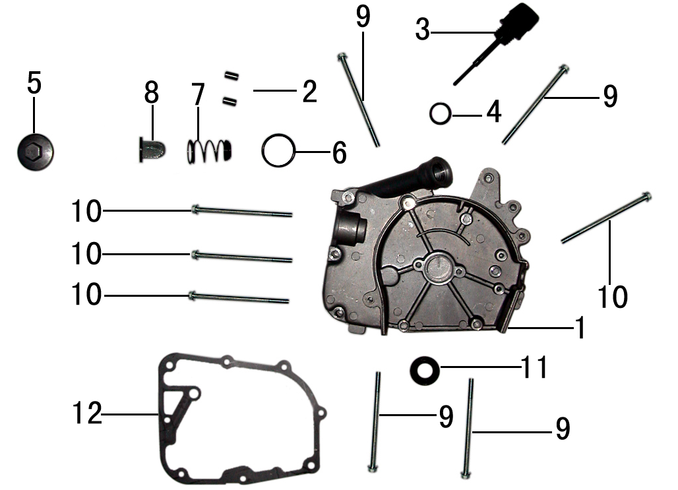
№ | Артикул | Наименование | Кол-во | Заказ
1 | 90001 | Крышка правая | 1
2 | 90002 | Штифт Ø8х14 | 2
3 | 90003 | Масляный щуп | 1
4 | 90004 | Кольцо щупа Ø18х3 | 1
5 | 90005 | Крышка масляного фильтра | 1
6 | 90006 | Кольцо фильтра Ø30х3 | 1
7 | 90007 | Пружина фильтра | 1
8 | 90008 | Фильтр масляный | 1
9 | 90009 | Болт М6х85 | 4
10 | 90010 | Болт М6х100 | 4
11 | 90011 | Сальник 30х5х14 | 1
12 | 90012 | Прокладка крышки правой | 1
10. Масляный насос
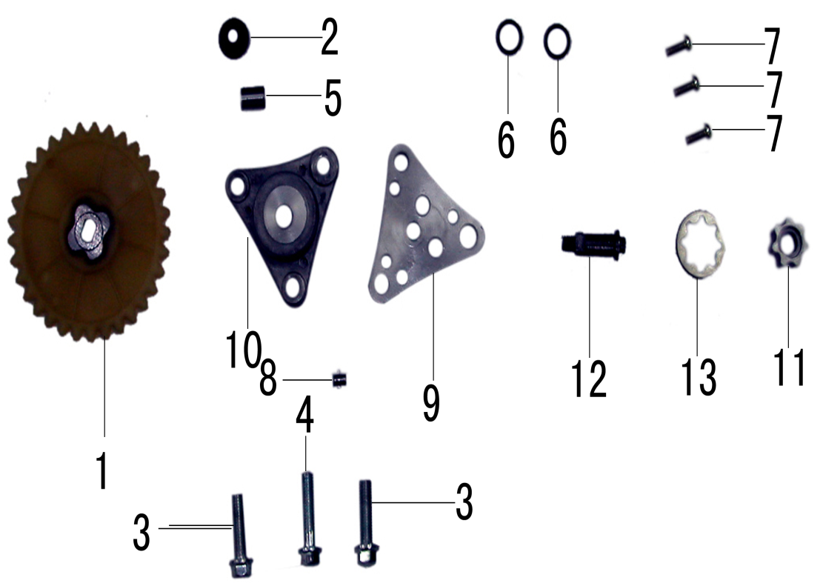
№ | Артикул | Наименование | Кол-во | Заказ
1 | 100001 | Звездочка приводная масляного насоса | 1
2 | 100002 | Гайка М6 | 1
3 | 100003 | Болт М6х20 | 2
4 | 100004 | Болт М6х25 | 1
5 | 100005 | Штифт Ø8х11 | 1
6 | 100006 | Кольцо Ø10 | 2
7 | 100007 | Болт М4х10 | 3
8 | 100008 | Штифт | 1
9 | 100009 | Крышка масляого насоса | 1
10 | 100010 | Масляный насос | 1
11 | 100011 | Внутренний ротор насоса масляного | 1
12 | 100012 | Вал насоса масляного | 1
13 | 100013 | Внешний ротор насоса масляного | 1
11. Правая половина картера
6
7
2
5
3
4
3
1
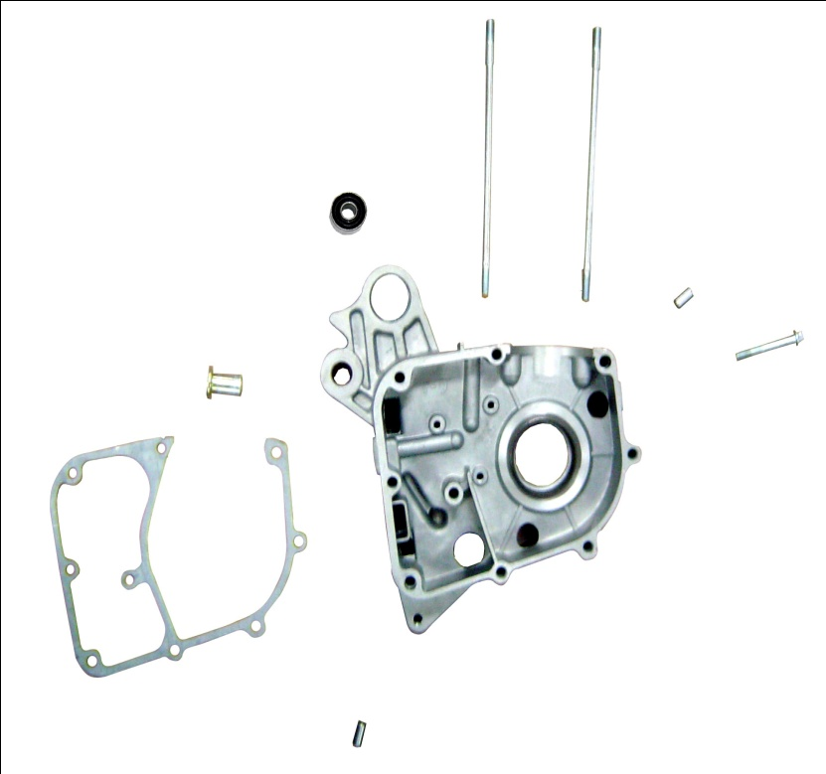
№ | Артикул | Наименование | Кол-во | Заказ
1 | 110001 | Правая половина картера | 1
2 | 110002 | Втулка Ø10х22 | 1
3 | 110003 | Штифт Ø8х14 | 2
4 | 110004 | Болт М6х45 | 1
5 | 110005 | Шпилька М7х168 | 2
6 | 110006 | Прокладка | 1
7 | 110007 | Втулка Ø14х25 | 1
12. Редуктор
20
19
8
12
9
2
4
6
1
4
1
4
5
4
1
4
2
6
1
4
1
7
14
17
10
18
16
13
15
15
11
3
4
№ | Артикул | Наименование | Кол-во | Заказ
1 | 120001 | Болт М8х35 | 5
2 | 120002 | Болт М8х40 | 2
3 | 120003 | Болт М8х12 | 2
4 | 120004 | Шайба | 9
5 | 120005 | Корпус редуктора | 1
6 | 120006 | Штифт Ø10х20 | 2
7 | 120007 | Прокладка редуктора | 1
8 | 120008 | Вал выходной | 1
9 | 120009 | Шестерня выходного вала | 1
10 | 120010 | Шестерня промежуточная | 1
11 | 120011 | Шайба | 1
12 | 120012 | Зажим | 1
13 | 120013 | Сальник | 1
14 | 120014 | Подшипник 6004 | 1
15 | 120015 | Подшипник 6201 | 2
16 | 120016 | Гайка | 1
17 | 120017 | Вал установочный педали тормоза | 1
18 | 120018 | Кольцо Ø8х1.5 | 1
19 | 120019 | Вал приводной | 1
20 | 120020 | Подшипник 6203 | 1
13. Левая половина картера
1
7
4
3
8
9
5
6
2
10
11
12
№ | Артикул | Наименование | Кол-во | Заказ
1 | 130001 | Шпилька М7х176 | 2
2 | 130002 | Левая половина картера | 1
3 | 130003 | Болт сливной М12х15 | 1
4 | 130004 | Прокладка | 1
5 | 130005 | Сальник 17х30х6 | 1
6 | 130006 | Сальник 19.8х30х5 | 1
7 | 130007 | Втулка Ø14х25 | 1
8 | 130008 | Подшипник 6201 | 1
9 | 130009 | Подшипник 6203 | 1
10 | 130010 | Втулка резиновая | 1
11 | 130011 | Втулка | 1
12 | 130012 | Штифт М8х51 | 1
14. Кожух двигателя и вентилятора
6
9
1
6
9
5
7
8
5
2
7
4
3
11
12
13
10
№ | Артикул | Наименование | Кол-во | Заказ
1 | 140001 | Кожух А | 1
2 | 140002 | Кожух В | 1
3 | 140003 | Кожух вентилятора | 1
4 | 140004 | Прокладка | 1
5 | 140005 | Болт М6х12 | 2
6 | 140006 | Болт М6х25 | 2
7 | 140007 | Клипса Ø6 | 2
8 | 140008 | Клипса | 1
9 | 140009 | Шуруп ST4.8х16 | 2
10 | 140010 | Шуруп ST3.8х16 | 2
11 | 140010 | Зажим | 1
12 | 140012 | Крышка натяжителя цепи ГРМ | 1
13 | 140013 | Пробка | 1

